Distancier

 |  |  | Vitesse horaire moyenne | 65 km/h
Ville de départ : | Aubusson |  | Durée conduite | 3.8 h
Ville d'arrivée : | Autun |  | Durée trajet (yc pauses) | 3.8 h
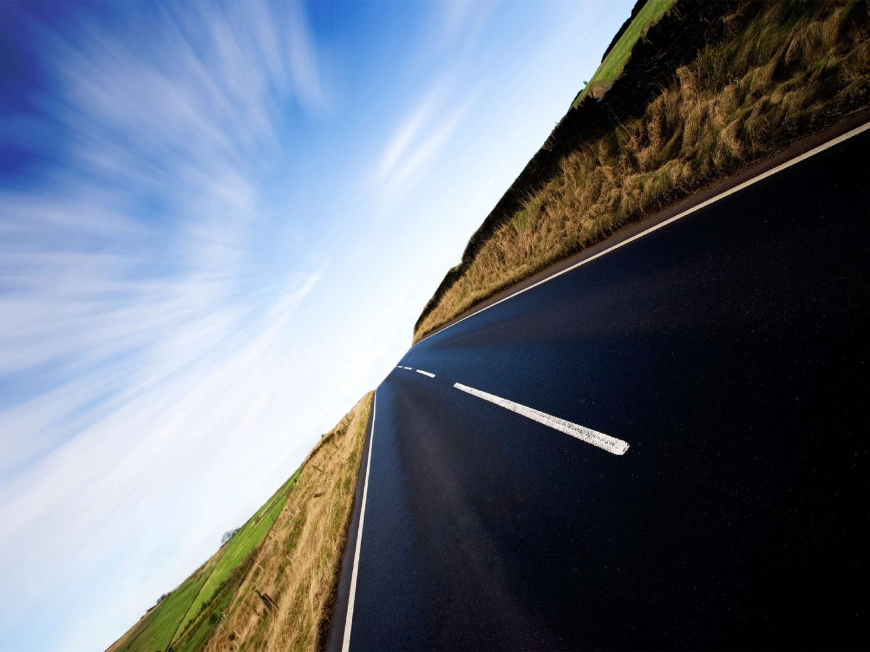
 | Distance | 247 km | En heures | 3 h
 | Temps de parcours | 3:40:00 | En minutes (arrondies -) | 40 '
 | (en hh: mm, incluant les temps de pauses)

